sheetQuiz
TEMPLATE QUIZ

NO | JENIS | VALUE | JAWABAN

 | soal | soal pertama dengan gambar
 | img | here.jpg
 | option | 2a - 10 | 0
 | option | 30a - 11 | 1
 | option | 200a - 14 | 0
 | option | 15a - 55 | 0
 | option | 0 | 0
 | soal | soal tanpa gambar di nomer 2
 | image
 | option | a | 1
 | option | b | 0
 | option | c | 0
 | option | d | 0
 | option | e | 0
 | soal | here.jpg
 | img | 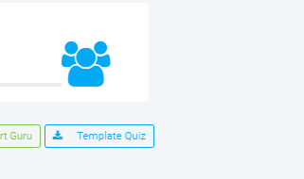
 | option | a | 0
 | option | b | 0
 | option | c | 0
 | option | d | 0
 | option | e | 1

